Roues
 |  |  | S = Équipement de série A = Livrable -- (dashes) = Non livrable D = Carré noir – Compris dans le groupe d'équipements ■ = Inclus dans le groupe d'équipement □ = Inclus dans le groupe d'équipement mais évolutif * = Indique disponibilité de ce type sur plusieurs modèles.
 |  |  | 1: Livrable avec le modèle CK10706. Exige une commande de parc ou d'organisme gouvernemental. 2: Disponible sur C*10706. 3: Disponible sur le modèle CK10706.
Code ÉFC | Code ÉFC. de réf. seulement | Roues | Description | Comm 1FL1 | LS 1LS2 | LT 1LT3 | RST 1SP3 | Z71 2Z73 | Premier 1LZ3 | High Country 3LZ3
 | RCV | 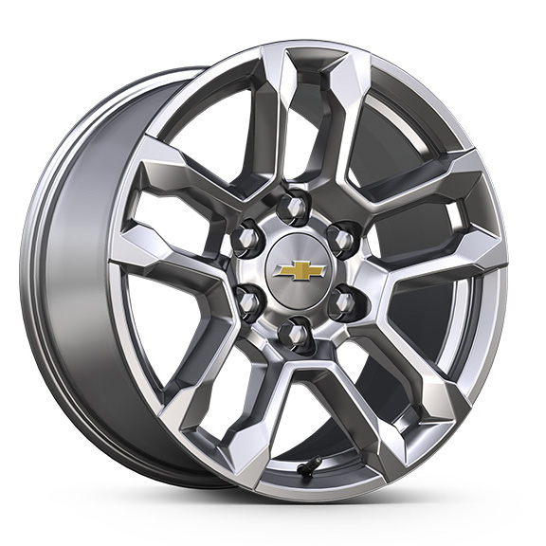 | NEW! Roues, de 18 po x 8,5 po (45,7 cm x 21,6 cm), en aluminium peint en argent brillant | S | S | S | -- | -- | -- | --
NZV |  | 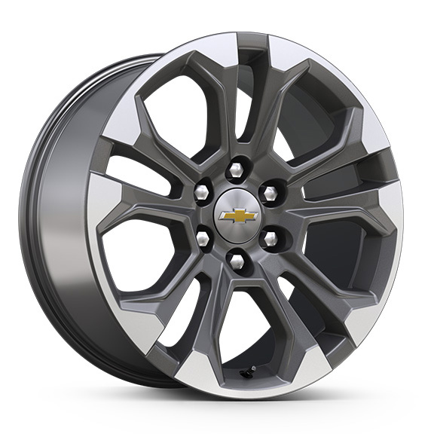 | NEW! Roues, de 20 po x 9 po (50,8 cm x 22,9 cm) en aluminium usiné avec évidements anthracite 1. Comprend les pneus 275/60R20SL toutes saisons à flanc noir (XCI), à moins que les pneus 275/60R20SL tout terrain à flanc noir (QAE) soient commandés. | A1 | A | A | -- | -- | -- | --
 | SGF | 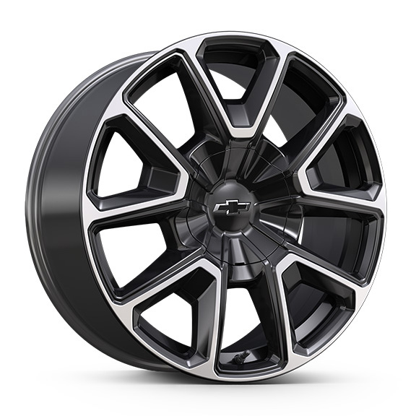 | Roues, 22 po x 9 po (55,9 cm x 22,9 cm)fini usiné brillant peint en noir très lustré 1. Comprend l'OPL (SFE), verrous de roues. | -- | -- | -- | ■1 | -- | -- | --
 | NZW | 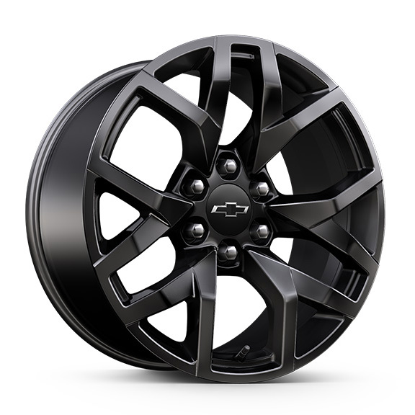 | Roues, 20 po x 9 po (50,8 cm x 22,9 cm) en aluminium noir criard et très lustré 1. Compris et disponible uniquement avec l'édition Performance RST (WPK). | -- | -- | -- | A1 | -- | -- | --
RF1 |  | 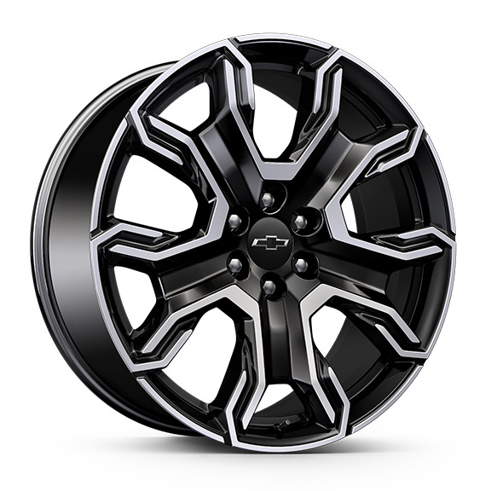 | NEW! Rouesde 24 po x 9,5 po (61 cm x 24,1 cm) usiné et peint en éclair de carbone métallisé 1. Modèle à 4RM uniquement. Exige le groupe capacité RST (RGK). Comprend l'OPL verrous de roue (SFE). Non offert en option avec l'édition performance RST (WPK). | -- | -- | -- | A1 | -- | -- | --
 | R4M | 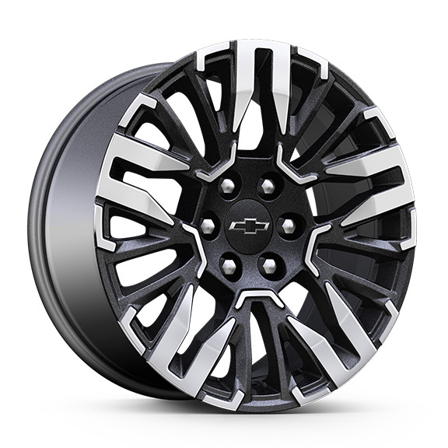 | NEW! Rouesde 20 po x 9 po (50,8 cm x 22,9 cm) en aluminium usiné brillant et peint en gris technique | -- | -- | -- | -- | ■ | -- | --
 | RD2 | 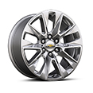 | Roues, de 20 po x 9 po (50,8 cm x 22,9 cm)aluminium poli | -- | -- | -- | -- | -- | ■ | --
R4C |  | 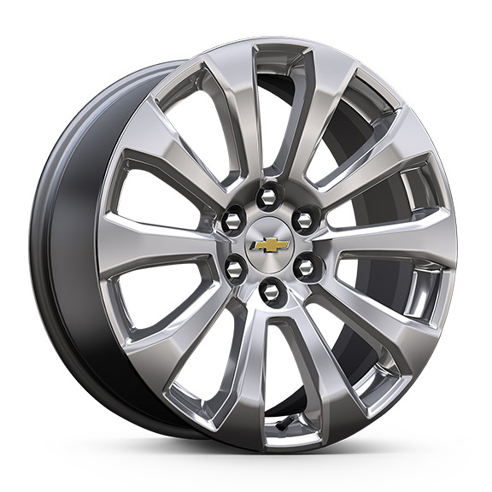 | NEW! Rouesde 22 po x 9 po (55,9 cm x 22,9 cm) en aluminium peint en argent Manoogian 1. Comprend l'OPL (SFE), verrous de roues. | -- | -- | -- | -- | -- | A1 | --
 | R4H | 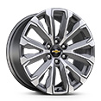 | NEW! Rouesde 22 po x 9 po (55,9 cm x 22,9 cm) en aluminium usiné brillant et peint fini après minuit 1. Comprend l'OPL (SFE), verrous de roues. | -- | -- | -- | -- | -- | -- | ■1
SII |  | 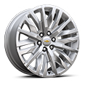 | Roues, de 22 po x 9 po (55,9 cm x 22,9 cm) en aluminium poli 1. Comprend l'OPL (SFE), verrous de roues. 2. Comprend l'OPL verrous de roue (SFE). Non offert en option avec l'édition performance RST (WPK). | -- | A1 | A1 | A2 | -- | A1 | A1
SIY |  | 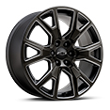 | Roues, de 22 po x 9 po (55,9 cm x 22,9 cm) en aluminium éclair de carbone métallisé à 6 rayons avec usinage sélectif 1. Comprend l'OPL (SFE), verrous de roues. 2. Comprend l'OPL verrous de roue (SFE). Non offert en option avec l'édition performance RST (WPK). | -- | A1 | A1 | A2 | -- | A1 | A1
RF2 |  | 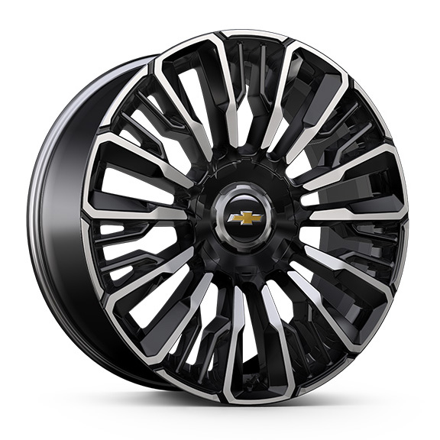 | NEW! Rouesde 24 po x 9,5 po (61 cm x 24,1 cm), fini usiné brillant et peint en noir très lustré 1. Modèle à 4RM uniquement. Exige le groupe High Country Deluxe (PDM). Comprend l'OPL verrous de roue (SFE). | -- | -- | -- | -- | -- | -- | A1
SEV |  | 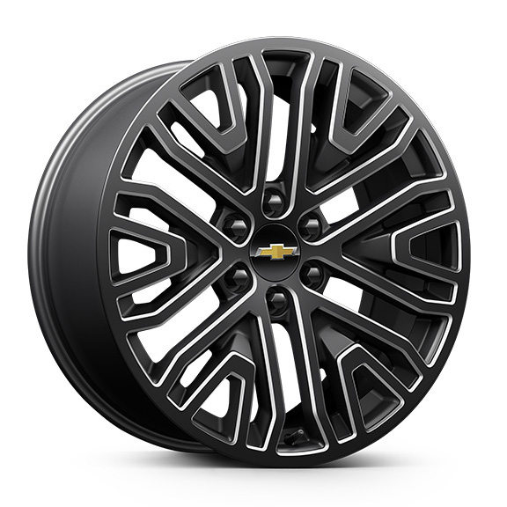 | NEW! OPL, roues de 22 po (55,9 cm) noir peu lustré à 6 rayons avec éléments contrastants fini usiné, des roues OPL seront livrées avec 4 roues de 22 po en acier sorties d'usine et des spécifications d'alignement établies pour une roue OPL de 22 po sélectionnée (installées par le concessionnaire) 1. Comprend des verrous de roue et non l'OPL verrous de roue (SFE). Non offert en option avec l'OPL verrous de roue (SFE). | A1 | A1 | A1 | A1 | -- | A1 | A1
SRL |  | 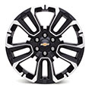 | OPL, roues de 22 po (55,9 cm) noires avec usinage sélectif, des roues OPL seront livrées avec 4 roues de 22 po en acier sorties d'usine et des spécifications d'alignement établies pour une roue OPL de 22 po sélectionnée (installées par le concessionnaire) 1. N'est plus offert en option pour l'année modèle. Comprend des verrous de roue et non l'OPL verrous de roue (SFE). Non offert en option avec l'OPL verrous de roue (SFE). | A1 | A1 | A1 | A1 | -- | A1 | A1
SF1 |  | 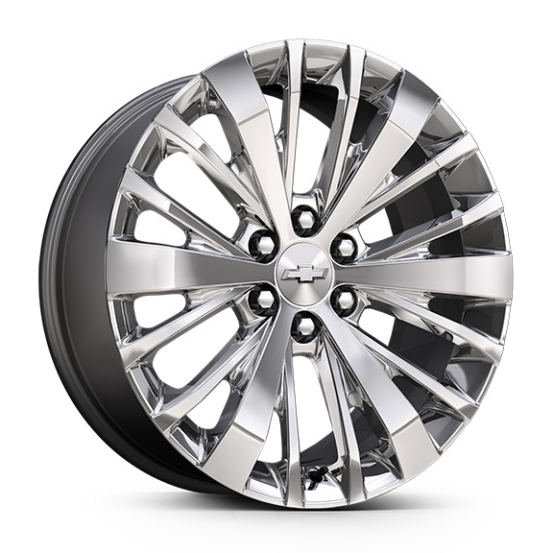 | OPL, roues de 22 po (55,9 cm) chrome brillant, des roues OPL seront livrées avec 4 roues de 22 po en acier sorties d'usine et des spécifications d'alignement établies pour une roue OPL de 22 po sélectionnée (installées par le concessionnaire) 1. Ne peut plus étre commandé. Comprend des verrous de roue et non l'OPL verrous de roue (SFE). Non offert en option avec l'OPL verrous de roue (SFE). 2. Ne peut plus étre commandé. Compris avec l'OPL groupe chrome (PDV). Comprend des verrous de roue et non l'OPL verrous de roue (SFE). Non offert en option avec l'OPL verrous de roue (SFE). | A1 | A2 | A2 | A1 | -- | A1 | A1
SSI |  | 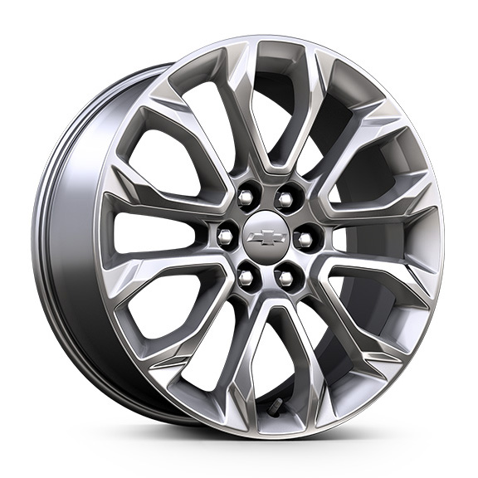 | OPL, roues de 22 po (55,9 cm) chromées à rayons multiples, des roues OPL seront livrées avec 4 roues de 22 po en acier sorties d'usine et des spécifications d'alignement établies pour une roue OPL de 22 po sélectionnée (installées par le concessionnaire) 1. Ne peut plus étre commandé. Comprend des verrous de roue et non l'OPL verrous de roue (SFE). Non offert en option avec l'OPL verrous de roue (SFE). | A1 | A1 | A1 | A1 | -- | A1 | A1
SF2 |  | 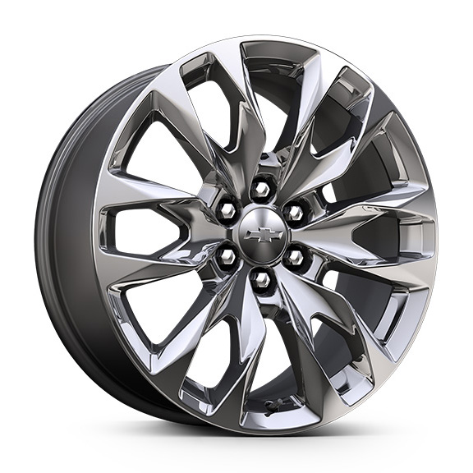 | NEW! OPL, roues de 22 po (55,9 cm) chromées à rayons multiples, des roues OPL seront livrées avec 4 roues de 22 po en acier sorties d'usine et des spécifications d'alignement établies pour une roue OPL de 22 po sélectionnée (installées par le concessionnaire) 1. Ne peut plus étre commandé. Comprend des verrous de roue et non l'OPL verrous de roue (SFE). Non offert en option avec l'OPL verrous de roue (SFE). | A1 | A1 | A1 | A1 | -- | A1 | A1
SRV |  | 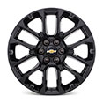 | Roues de 22 po (55,9 cm) noires lustrées à rayons multiples, des roues OPL seront livrées avec 4 roues de 22 po en acier sorties d'usine et des spécifications d'alignement établies pour une roue OPL de 22 po sélectionnée (installées par le concessionnaire) 1. Non offert en option pour le moment. Comprend des verrous de roue et non l'OPL verrous de roue (SFE). Non offert en option avec l'OPL verrous de roue (SFE). 2. Non offert en option pour le moment. Compris avec l'OPL groupe d'éléments essentiels foncés (PDC). Comprend des verrous de roue et non l'OPL verrous de roue (SFE). Non offert en option avec l'OPL verrous de roue (SFE). | A1 | A2 | A2 | A1 | -- | A1 | A1
 | SGM | 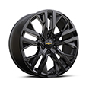 | Roues de 22 po (55,9 cm) noires lustrées à rayons multiples, des roues OPL seront livrées avec 4 roues de 22 po en acier sorties d'usine et des spécifications d'alignement établies pour une roue OPL de 22 po sélectionnée (installées par le concessionnaire) 1. Compris et offert en option uniquement avec l'OPL groupe d'éléments essentiels foncés haut de gamme (PEF). Comprend des verrous de roue et non l'OPL verrous de roue (SFE). Non offert en option avec l'OPL verrous de roue (SFE). | -- | -- | -- | -- | -- | A1 | --
5FG |  | 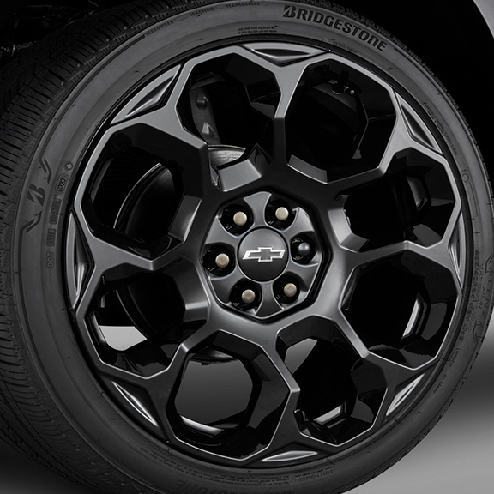 | NEW! OPL roues de 24 po (61,0 cm) noires, les roues en OPL seront livrées avec 4 roues de 24 po en acier provenant de l'usine avec réglage de la géométrie selon la roue en OPL de 24 po sélectionnée (installation par le concessionnaire) 1. Non offert en option pour le moment. Exige le groupe capacité RST (RGK). Compris avec l'OPL groupe d'éléments essentiels foncés plus (PDC). Comprend des verrous de roue et non l'OPL verrous de roue (SFE). Non offert en option avec l'OPL verrous de roue (SFE). 2. Non offert en option pour le moment. Compris avec l'OPL groupe d'éléments essentiels foncés haut de gamme (PEF). Exige le groupe High Country Deluxe (PDM). Comprend des verrous de roue et non l'OPL verrous de roue (SFE). Non offert en option avec l'OPL verrous de roue (SFE). | -- | -- | -- | A1 | -- | -- | A2
5FF |  | 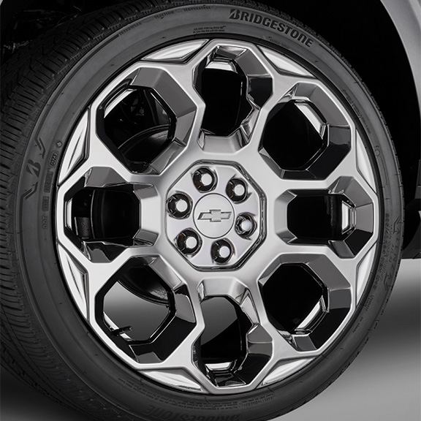 | NEW! OPL, roues de 24 po (61,0 cm) chrome brillant par dépôt physique en phase vapeur, les roues en OPL seront livrées avec 4 roues de 24 po en acier provenant de l'usine avec réglage de la géométrie selon la roue en OPL de 24 po sélectionnée (installation par le concessionnaire) 1. Non offert en option pour le moment. Exige le groupe capacité RST (RGK). Comprend des verrous de roue et non l'OPL verrous de roue (SFE). Non offert en option avec l'OPL verrous de roue (SFE). 2. Compris avec l'OPL groupe chrome (PDV). Exige le groupe High Country Deluxe (PDM). Comprend des verrous de roue et non l'OPL verrous de roue (SFE). Non offert en option avec l'OPL verrous de roue (SFE). | -- | -- | -- | A1 | -- | -- | A2
 | SSW | 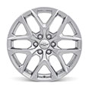 | OPL, roues de 22 po (55,9 cm) à rayons multiples, fini brillant, des roues OPL seront livrées avec 4 roues de 22 po en acier sorties d'usine et des spécifications d'alignement établies pour une roue OPL de 22 po sélectionnée (installées par le concessionnaire) 1. Compris et offert en option uniquement avec l'OPL groupe chrome (PDV). Comprend des verrous de roue et non l'OPL verrous de roue (SFE). Non offert en option avec l'OPL verrous de roue (SFE). | -- | -- | -- | -- | -- | A1 | --

